箱唛扫码
Factory name (工厂名称)
PO. Number(订单号) | 81471-01 81472-01
Style Code.(款号) | 7262-693
Product Code.(产品编号) | RECYCLE CARE LABEL RECYCLE COMPONENT LABEL | Carton No.(箱号):
Inner Packages(包装方式） | 2000pcs/ bundle | 1/1
SIZE/qty (尺码/数量) | 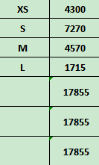
Carton Dimension（箱规） | 30*40*50 | Country of Origin：
Gross Weight（毛重） | 13.9kg | Made In China
Net Weight（净重） | 13.5kg
Remark（备注）

 | 07262693605013
 | 07262693605020
 | 07262693605037
 | 07262693605044
 | 07262693605013
 | 07262693605020
 | 07262693605037
 | 07262693605044

